U1_Deckblatt
STATISTISCHER BERICHT | > G I 1 - m 01 / 26 < > G IV 3 - m 01 / 26 <

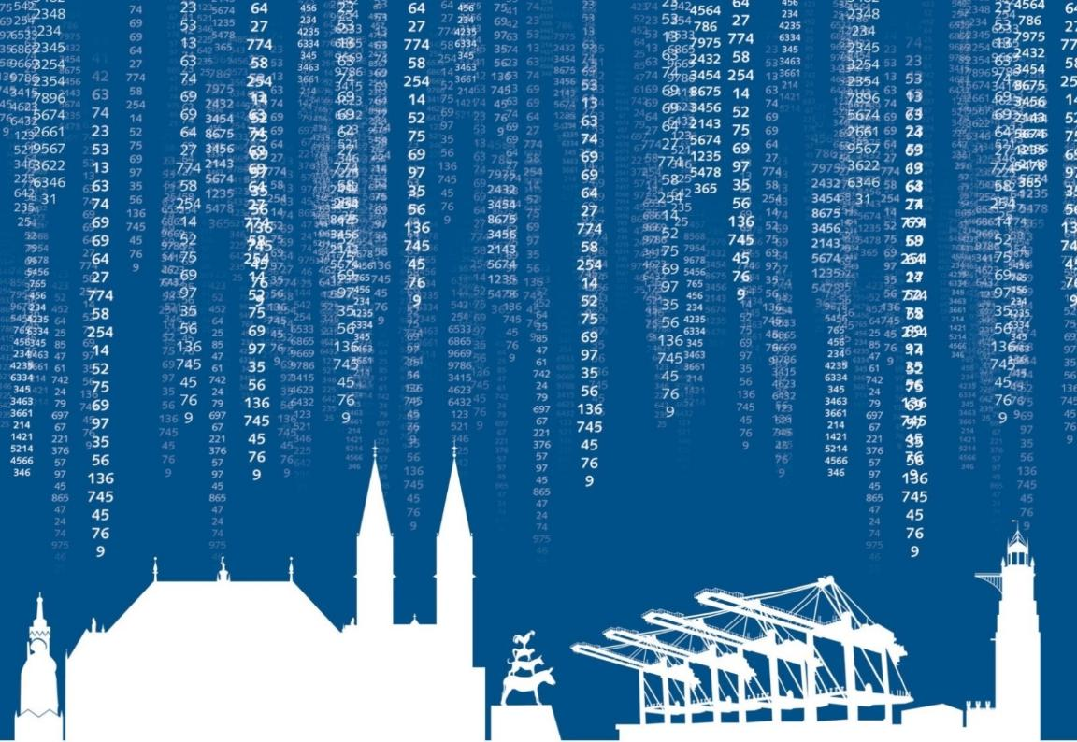

Umsatz- und Beschäftigtenentwicklung
im Einzelhandel und Gastgewerbe
des Landes Bremen
Januar 2026

U2_Impressum
Zeichenerklärung

p | vorläufiger Zahlenwert
r | berichtigter Zahlenwert
s | geschätzter Zahlenwert
. | Zahlenwert unbekannt oder geheim zu halten
… | Zahlenangaben fallen später an
– | Zahlenwert ist genau null (nichts vorhanden)
x | Tabellenfach gesperrt, weil Aussage nicht sinnvoll oder Fragestellung nicht zutreffend
( ) | Wert mit beschränkter Aussagekraft
/ | kein Nachweis, weil Ergebnis nicht ausreichend genau

Die vorliegende Veröffentlichung enthält vorläufige Ergebnisse, die ggf. anhand von verspätet eingehenden Meldungen korrigiert werden.
Rechtsgrundlage ist das Gesetz über die Statistik im Handels- und Dienstleistungsbereich (Handels- und Dienstleistungsstatistikgesetz -HdlDlStatG) vom 22. Februar 2021 (BGBl. I S. 266) in der jeweils gültigen Fassung in Verbindung mit dem Gesetz über die Statistik für Bundeszwecke (Bundesstatistikgesetz -BStatG) in der Fassung der Bekanntmachung vom 20. Oktober 2016 (BGBl. I S. 2394) in der jeweils gültigen Fassung. Erhoben werden die Angaben zu § 6 Absatz 1 HdlDlStatG.

Impressum

ISSN 2199 - 0670

Herausgeber |  | Statistisches Landesamt Bremen

Redaktion |  | Referat 30 Verarbeitendes Gewerbe, Baugewerbe,
 |  | Binnenhandel, Gastgewerbe, Tourismus, Dienstleistungen

Gestaltung |  | Trageser GmbH, Bremen
 |  | Statistisches Landesamt Bremen

Satz und Druck |  | Statistisches Landesamt Bremen

Bezug |  | Download der pdf-Datei unter:
 |  | www.statistik.bremen.de/Publikationen

Erschienen im August 2026

© Statistisches Landesamt Bremen, Bremen, 2026
Auszugsweise Vervielfältigung und Verbreitung mit Quellenangabe gestattet.

S2-3_Vorbemerkungen
Vorbemerkungen

Die rechtlichen Grundlagen, Methodik, Erhebungsinhalte und Klassifikationen der Erhebungen der Handels- und Dienstleistungsstatistik sind in den Qualitätsberichten ausführlicher beschrieben. Zu finden sind diese im Internetauftritt des Statistischen Bundesamtes unter der URL:
https://www.destatis.de/DE/Publikationen/Qualitaetsberichte/BinnenhandelGastgewerbeTourismus/BinnenhandelGastgewerbeTourismus.html

Zusätzliche Erläuterungen
Handel und Gastgewerbe
Erhebungsbereich
Der Erhebungsbereich der Handels- und Gastgewerbestatistik wird auf der Grundlage der Klassifikation der Wirtschaftszweige (WZ), Ausgabe 2008 abgegrenzt* (Abschnitt G, Abteilungen 45, 46, 47 und Abschnitt I, Abteilungen 55, 56). Er umfasst für den Handel alle Rechtlichen Einheiten (ehem. Unternehmen) mit Sitz in Deutschland, die ausschließlich oder überwiegend Handel betreiben und für das Gastgewerbe alle rechtlichen Einheiten mit Sitz in Deutschland, die entweder gegen Bezahlung Übernachtung für begrenzte Zeit (auch mit Abgabe von Speisen und Getränken) anbieten oder Speisen oder Getränke im Allgemeinen zum Verzehr an Ort und Stelle abgeben (Abschnitt I, Abteilungen 55, 56). Die Auskunftspflichtigen müssen dabei stets für das Gesamtunternehmen melden, also unter Einschluss auch solcher Arbeitsstätten, in denen andere als Gastgewerbetätigkeiten überwiegen (z. B. Herstellung von Nahrungs- und Genussmitteln, "Cafe-Konditorei").
Methodische Hinweise
Die vorliegende monatliche Erhebung ist Bestandteil der konjunkturstatistischen Erhebungen, welche als Stichprobe bei höchstens 45 Prozent der in § 3 Absatz 2 Nummer 1 des Handels- und Dienstleistungsstatistikgesetzes (HdlDlStatG) genannten Erhebungseinheiten durchgeführt werden. Sie erstreckt sich auf Erhebungseinheiten des Einzelhandels mit mindestens 450.000 Euro Jahresumsatz und auf Erhebungseinheiten des Gastgewerbes mit mindestens 165.000 Euro Jahresumsatz (Abschneidegrenzen). Der Berichtszeitraum für die Erhebungen ist der Kalendermonat. Erster Berichtsmonat nach der neuen Gesetzesgrundlage (HdlDlStatG) ist der Januar 2021. Die Erhebungseinheiten werden nach mathematisch-statistischen Verfahren ausgewählt.
Den Ergebnissen liegen die Angaben der Auskunftspflichtigen zugrunde, die auf das Landesergebnis hochgerechnet werden.
Erhebungsmerkmale sind der Umsatz insgesamt und gegliedert nach Bundesländern und tätige Personen (Voll-/Teilzeit- und geringfügig Beschäftigte); im Berichtsmonat Januar ebenfalls gegliedert nach Bundesländern.
Veröffentlicht werden Messzahlen, die sich fünf Jahre lang auf ein Basisjahr (seit 2018 auf 2015) beziehen, und Veränderungsraten gegenüber einem zurückliegenden Zeitraum.
* Vgl. Klassifikation der Wirtschaftszweige 2008:
https://www.destatis.de/static/DE/dokumente/klassifikation-wz-2008-3100100089004.pdf

